Titelblatt
© apops/Fotolia

Ergebnisse des Zensus 2022 für den Regierungsbezirk Münster

4
 | Auswahl der Gebiets-/Regionseinheit: | zum Inhaltsverzeichnis

Einwohnerentwicklung 1950 bis 2022 (Volkszählungs- und Zensusdaten)

 | Münster, Reg.-Bez. | Nordrhein-Westfalen | Westfalen-Lippe
13.09.1950 | 100.00 | 100.00 | 100.00
06.06.1961 | 118.55 | 120.49 | 115.69
27.05.1970 | 125.42 | 128.17 | 121.94
25.05.1987 | 126.93 | 126.63 | 120.86
09.05.2011 | 136.60 | 132.90 | 126.88
15.05.2022 | 139.43 | 135.56 | 127.98
 | Münster, Reg.-Bez.
13.09.1950 | 1882307
06.06.1961 | 2231567
27.05.1970 | 2360754
25.05.1987 | 2389192
09.05.2011 | 2571195
15.05.2022 | 2624443

Quelle: IT.NRW, Landesdatenbank NRW – Volkszählungen; Statistische Ämter des Bun-des und der Länder – Zensusdatenbank 2011 und 2022; eigene Berechnungen.

Seitenanfang |  | zum Inhaltsverzeichnis

5.1
 | zum Inhaltsverzeichnis

Bevölkerungsentwicklung in den Kommunen des Reg.-Bez. Münster 09.05.2011 - 15.05.2022
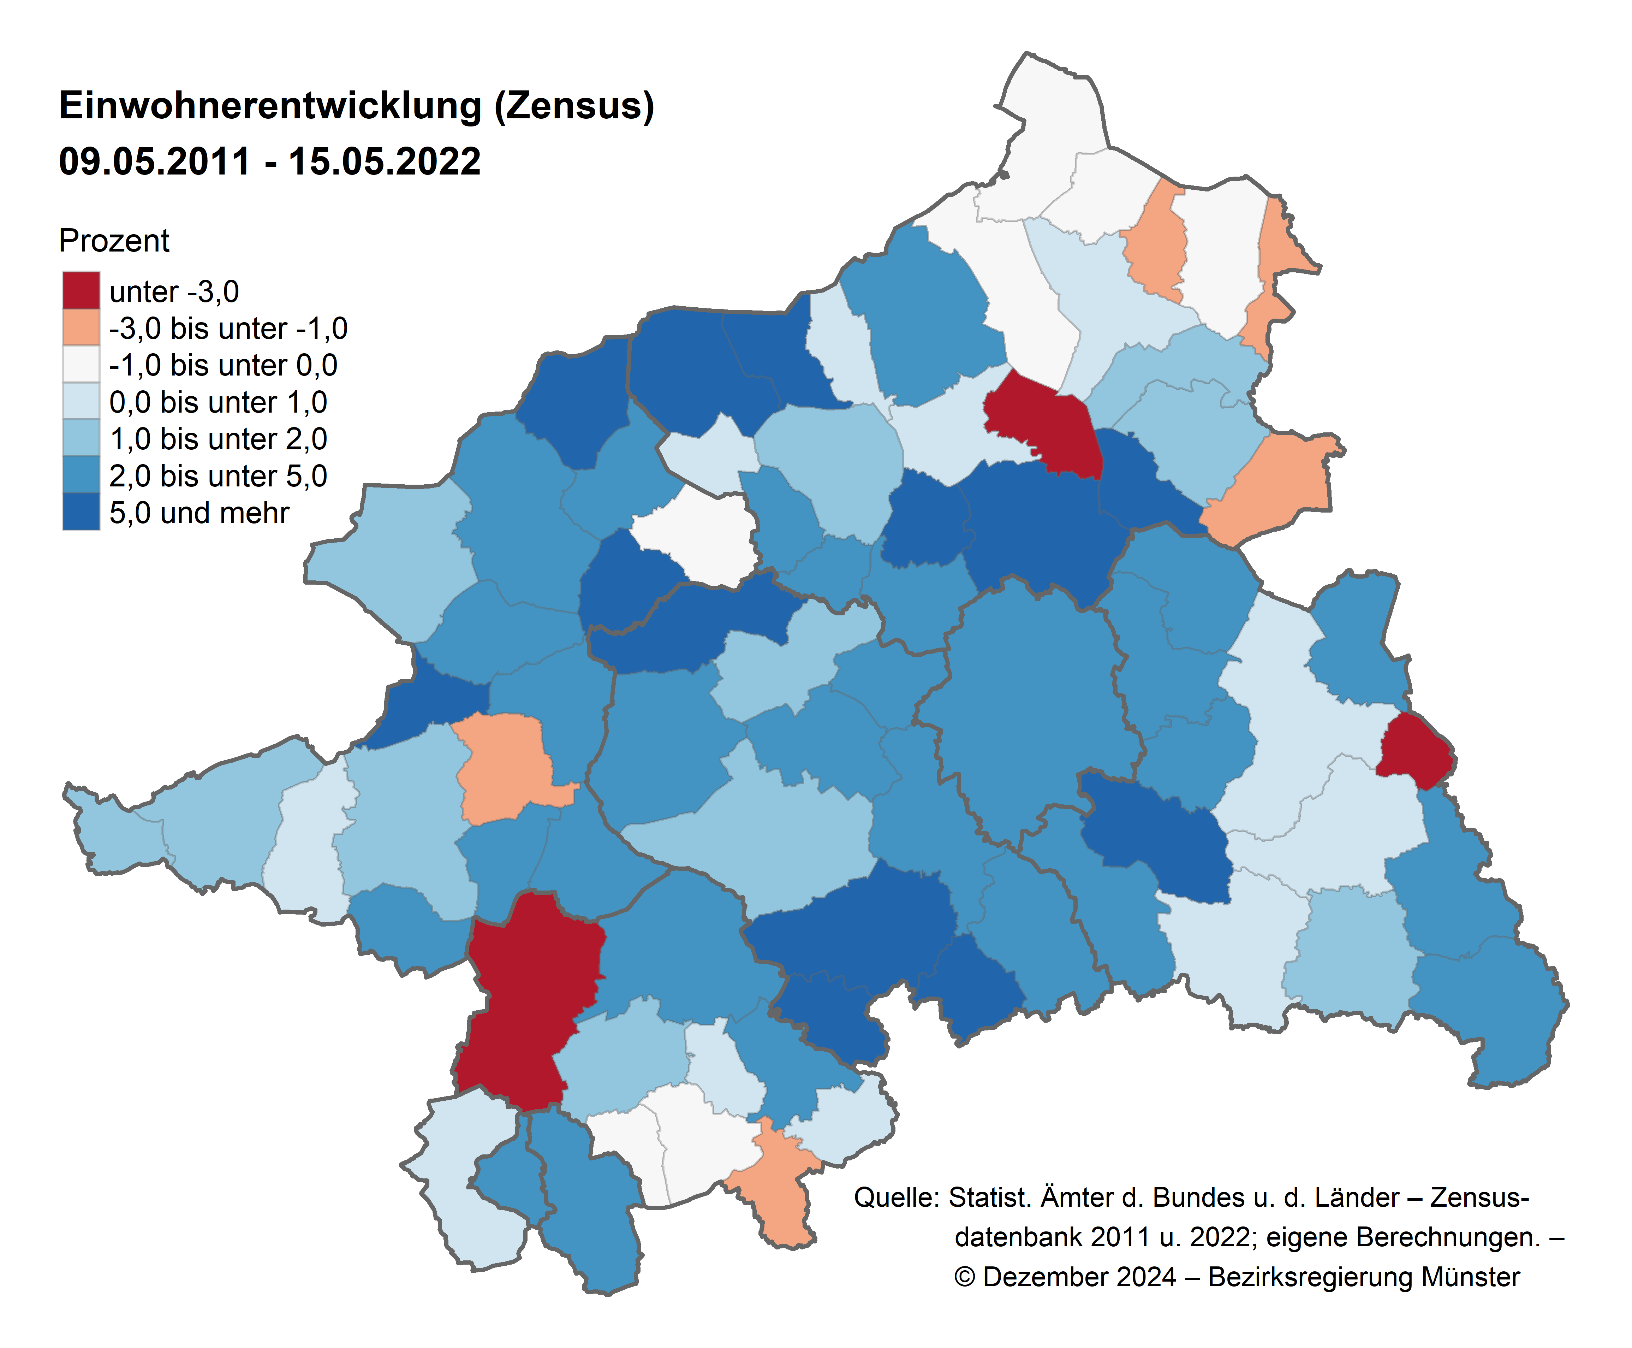

Seitenanfang | zum Inhaltsverzeichnis

5.2
 | zum Inhaltsverzeichnis

Anteil der ausländischen Bevölkerung in den Kommunen des Reg.-Bez. Münster am 15.05.2022
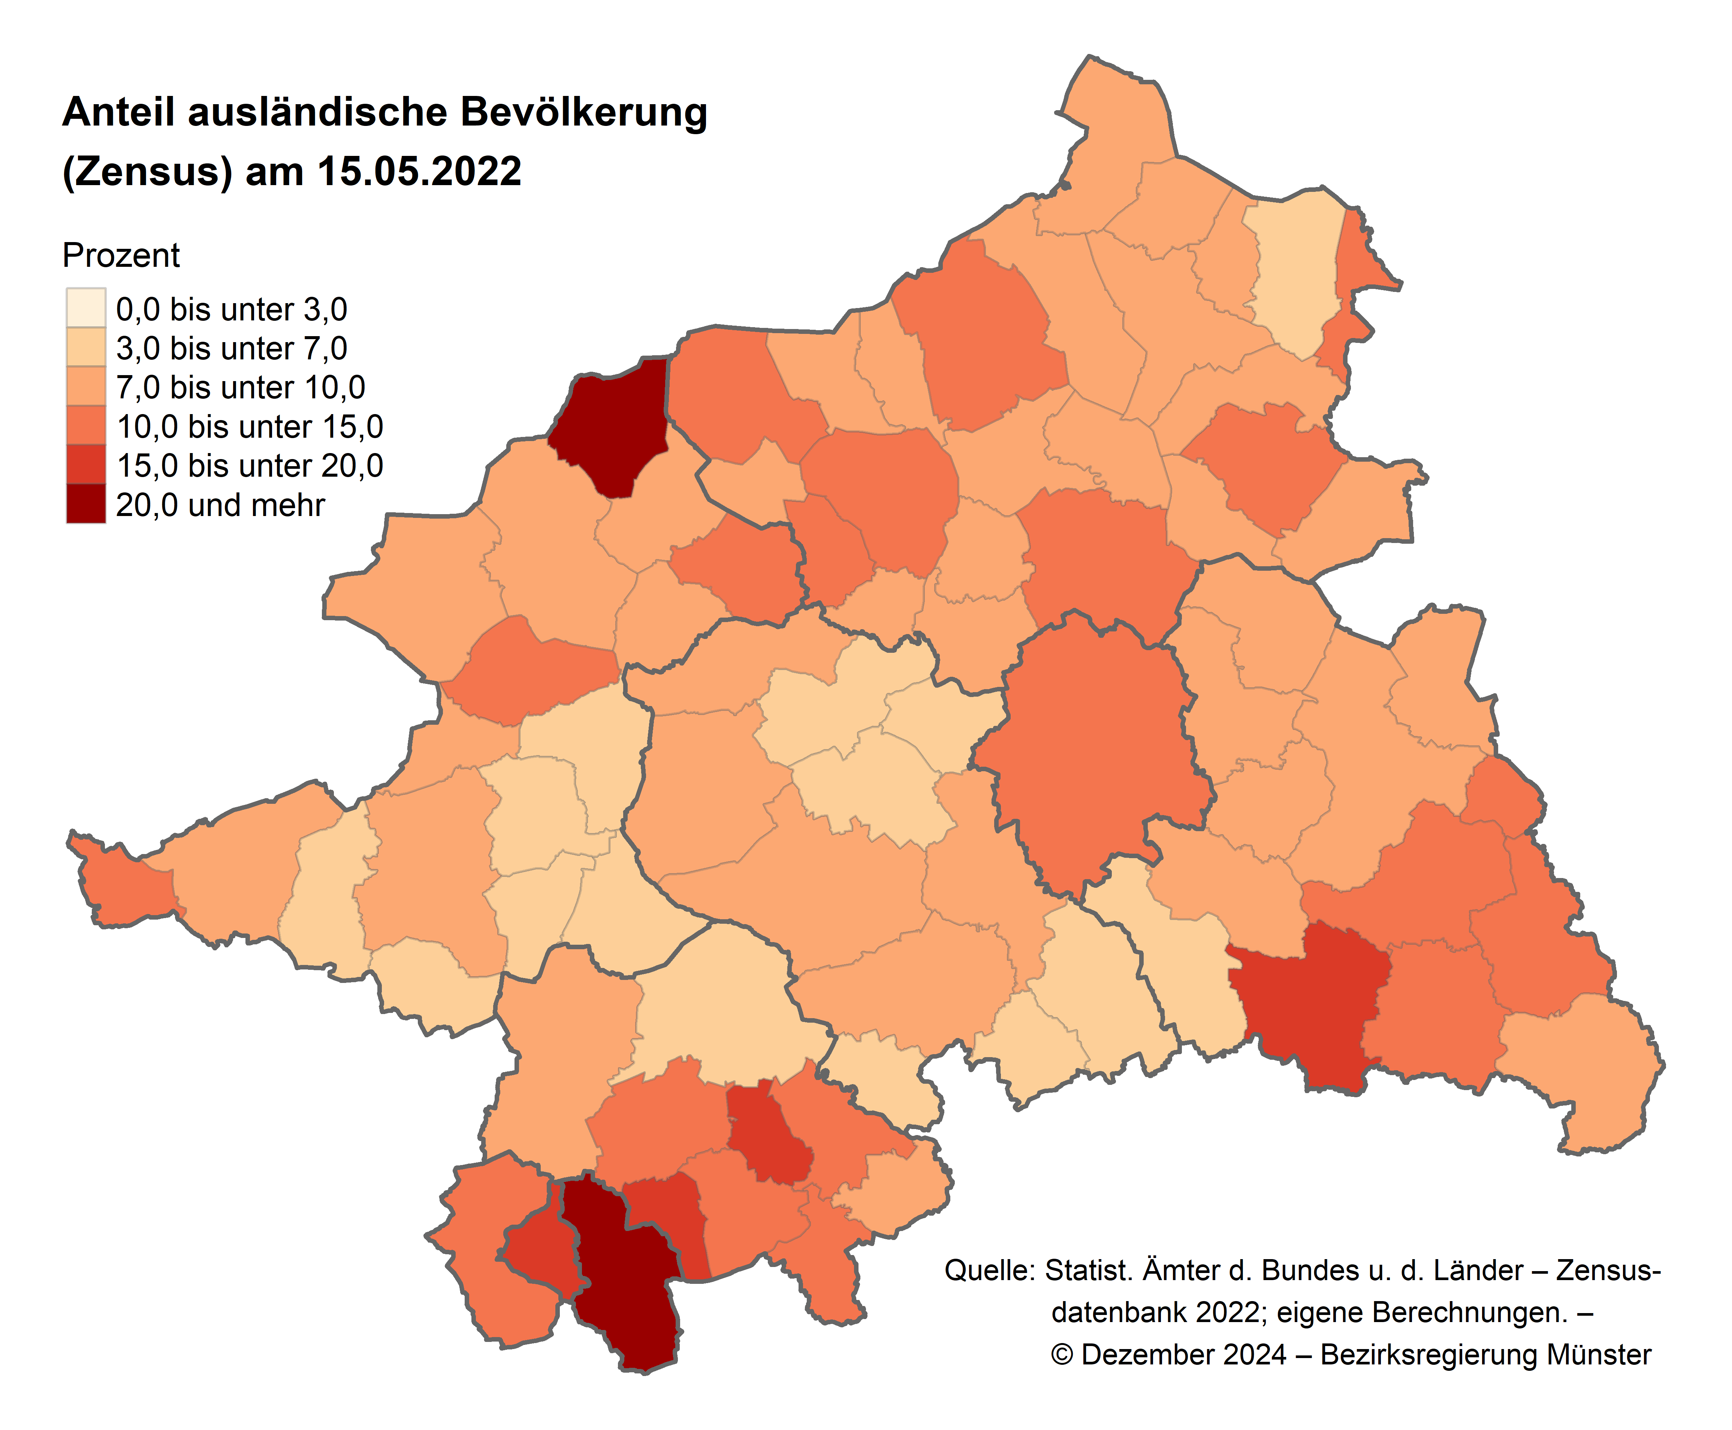

Seitenanfang | zum Inhaltsverzeichnis

5.3
 | zum Inhaltsverzeichnis

Entwicklung der ausländischen Bevölkerung in den Kommunen des Reg.-Bez. Münster 09.05.2011 - 15.05.2022
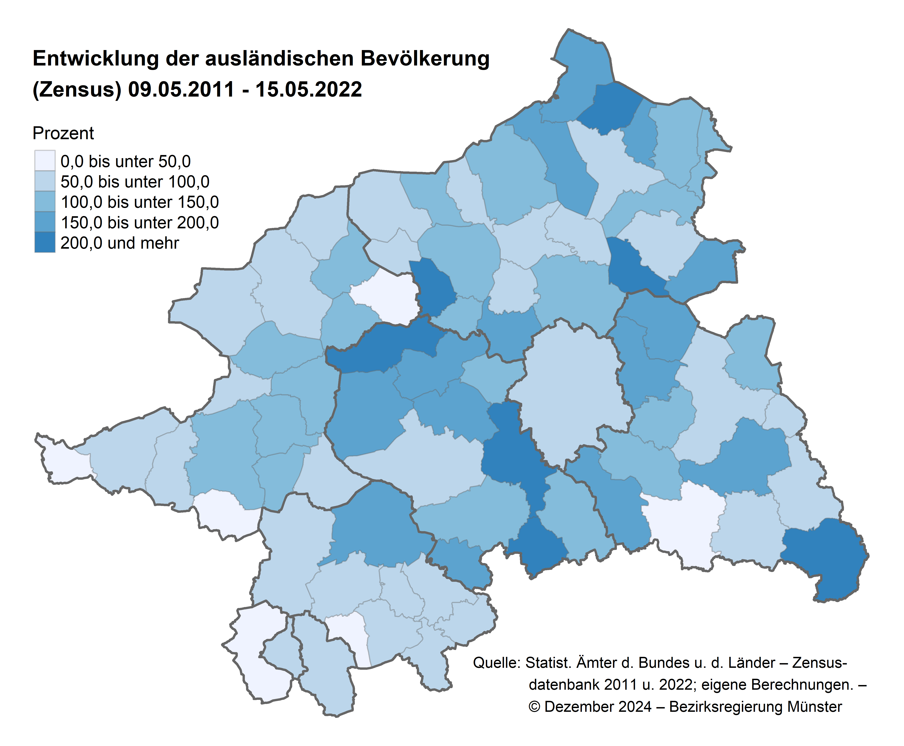

Seitenanfang | zum Inhaltsverzeichnis

6.1
 | zum Inhaltsverzeichnis

Entwicklung der Privathaushalte in den Kommunen des Reg.-Bez. Münster 09.05.2011 - 15.05.2022
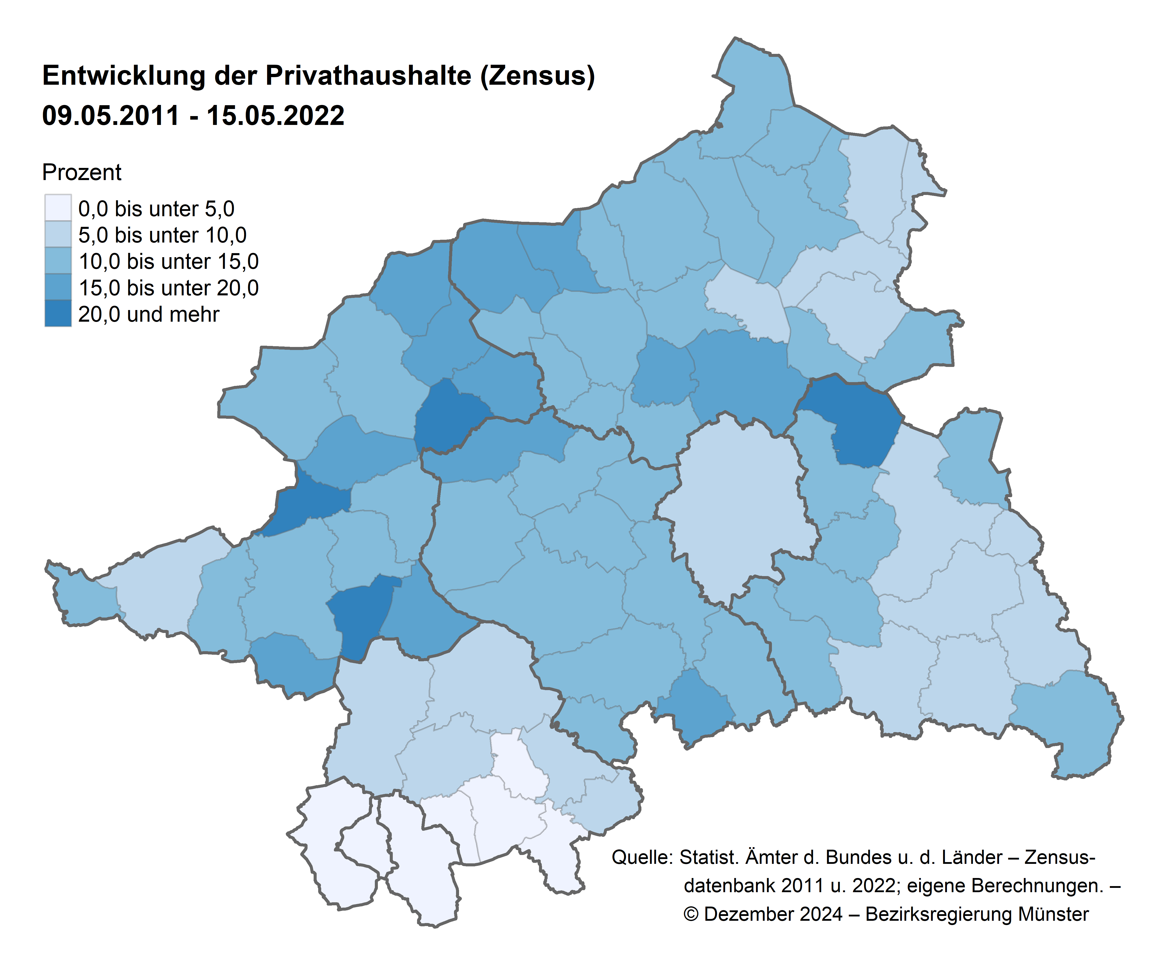

Seitenanfang | zum Inhaltsverzeichnis

6.2
 | zum Inhaltsverzeichnis

Einwohner je Haushalt in den Kommunen des Reg.-Bez. Münster am 15.05.2022
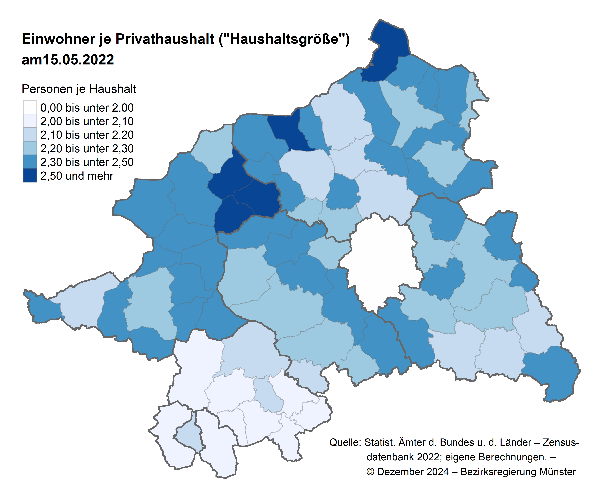

Seitenanfang | zum Inhaltsverzeichnis

6.3
 | zum Inhaltsverzeichnis

Anteil der Ein-Personen-Haushalte in den Kommunen des Reg.-Bez. Münster am 15.05.2022
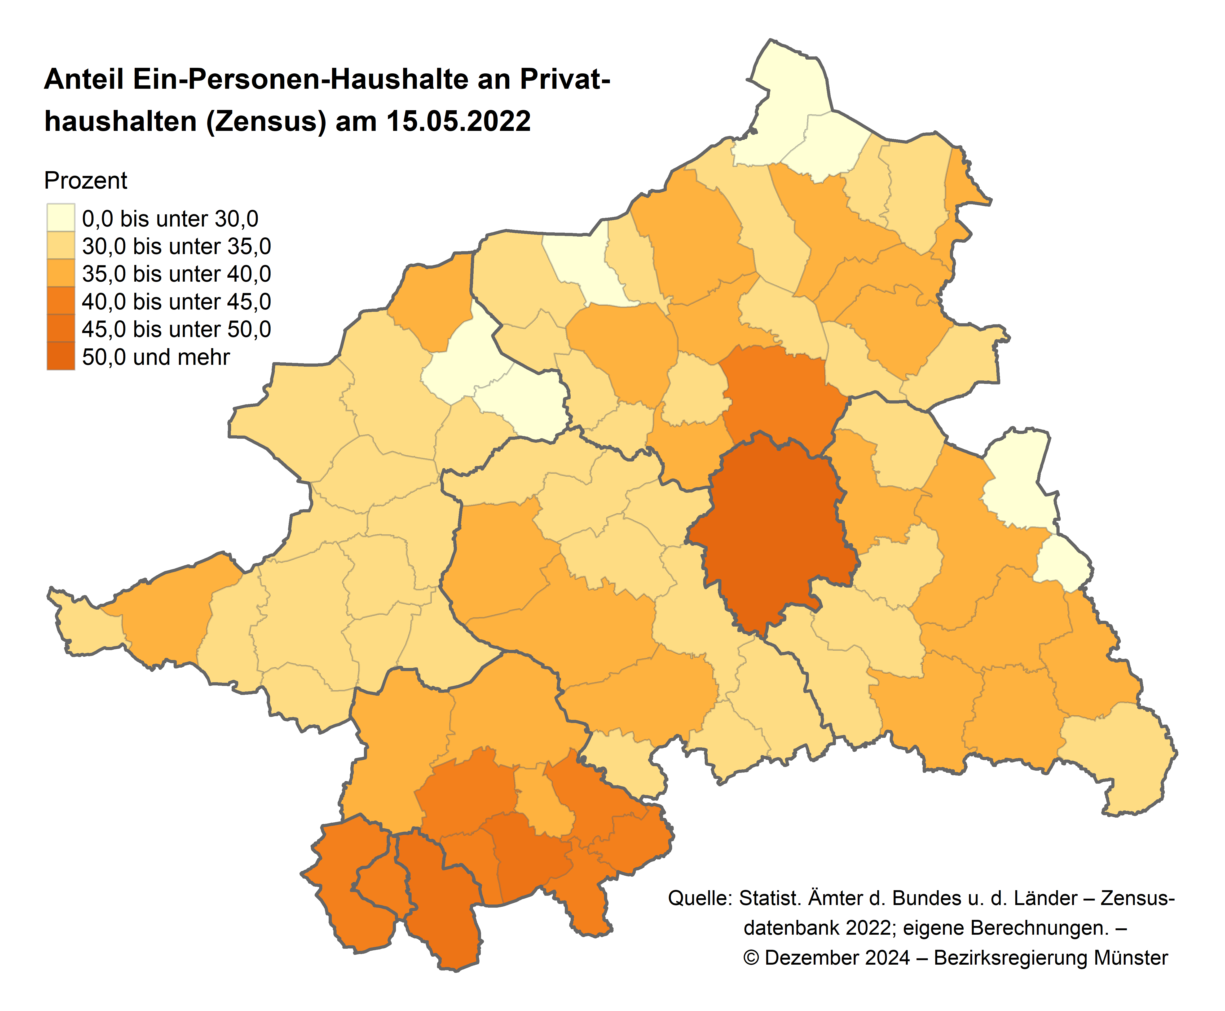

Seitenanfang | zum Inhaltsverzeichnis

6.4
 | zum Inhaltsverzeichnis

Entwicklung der Ein-Personen-Haushalte in den Kommunen des Reg.-Bez. Münster 09.05.2011 - 15.05.2022
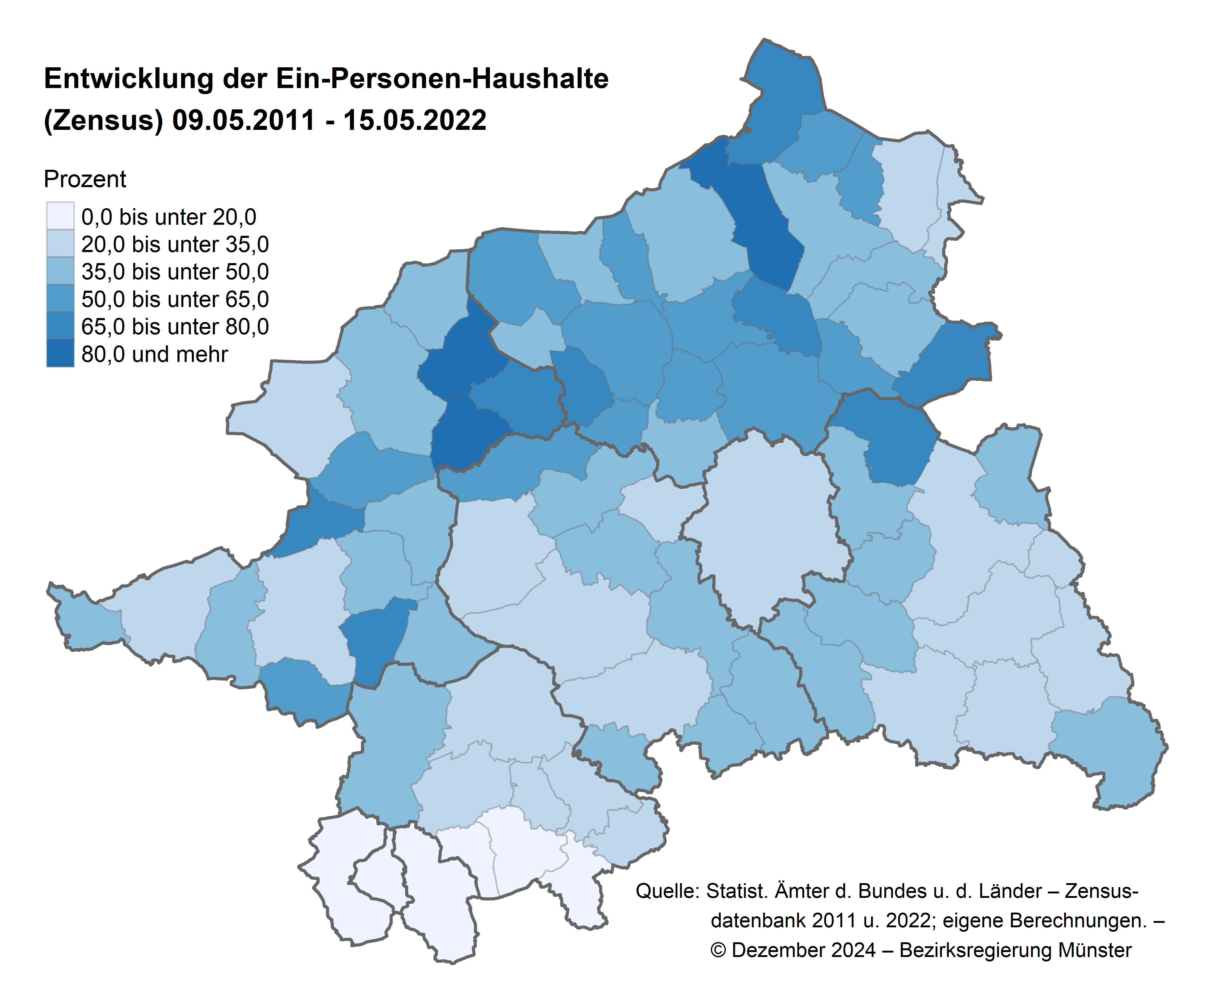

Seitenanfang | zum Inhaltsverzeichnis

